F02.CFG-Paths
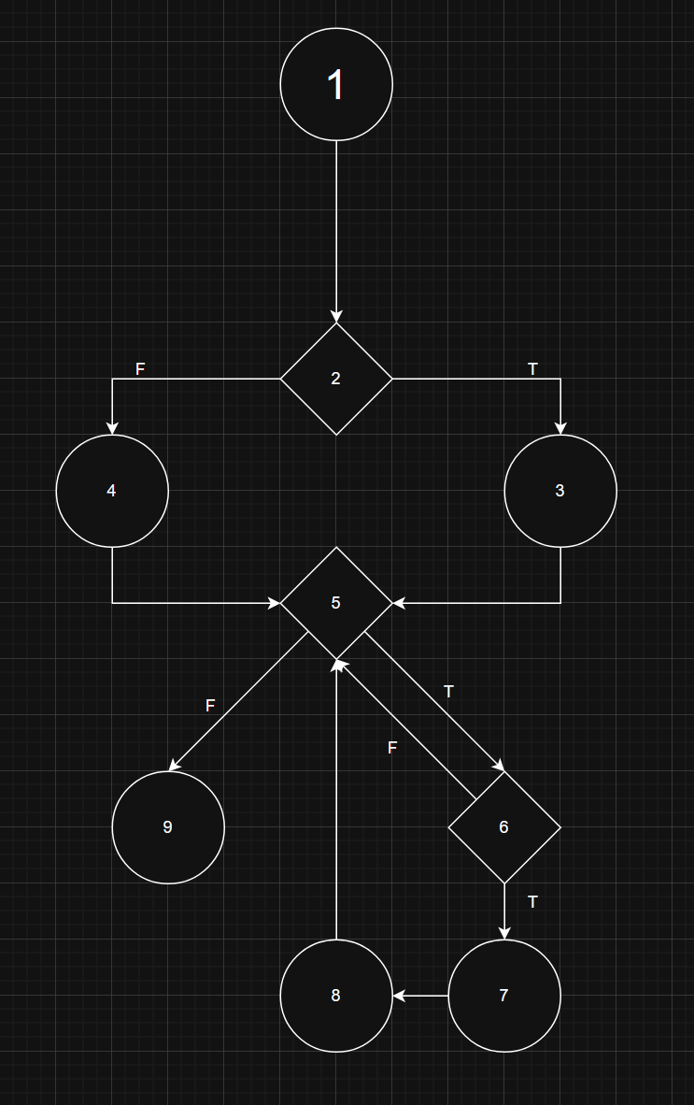
 | VVSS, Info Romana, 2024-2025

F02. Afisarea task-rilor planificate intr-o anumita perioada de timp, precizata ca data si ora de inceput si data si ora de sfarsit.

F02. Covered source code |  | F02. Cyclomatic Complexity (CC)

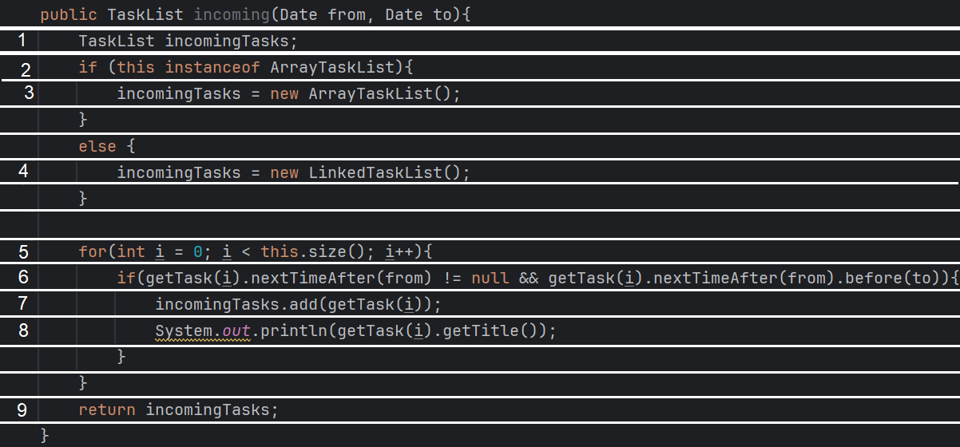
 |  | CC1 = No. of regions = |  | 4
 |  | CC2 = Edges - Nodes + 2 = |  | 4
 |  | CC3 = No. of Conditions + 1 = |  | 4

 |  | F02. Individual Paths

 |  | Path No. | Path
 |  | F02_P01 | 1 - 2(F) -4-5(F)-9
 |  | F02_P02 | 1 - 2(T) -3-5(F)-9
 |  | F02_P03 | 1 - 2(T) -3-5(T)-6(F)-5(F)-9
 |  | F02_P04 | 1 - 2(T) -3-5(T)-6(T)-7-8-5(F)-9
 |  | … | …
 |  | ... | …

F02. Control Flow Graph (CFG)

